DT001
INSTITUTO ELECTORAL DEL ESTADO DE CAMPECHE
“25 ANIVERSARIO DEL IEEC, 1997-2022”
PROCESO ELECTORAL ESTATAL ORDINARIO 2021
MAPA DE LOS RESULTADOS DE LA ELECCIÓN DE DIPUTACIONES LOCALES POR EL PRINCIPIO DE MAYORÍA RELATIVA

DISTRITO ELECTORAL 01 |  |  |  |  |  |  |  |  |  | Resultados con base a la Sesión del Cómputo Distrital celebrada el 9 de junio de 2021.
VAXCAMPECHE | PT | PVEM | MOVIMIENTO CIUDADANO | MORENA | PES | RSP | FXM | CANDIDATOS/AS NO REGISTRADOS/AS | VOTOS NULOS | VOTACIÓN T. EMITIDA
4,646 | 422 | 280 | 6,613 | 4,362 | 188 | 119 | 100 | 4 | 405 | 17,139

PAN | PRI | PRD | PRI |  |  |  |  | GANADOR
901 | 3,542 | 203
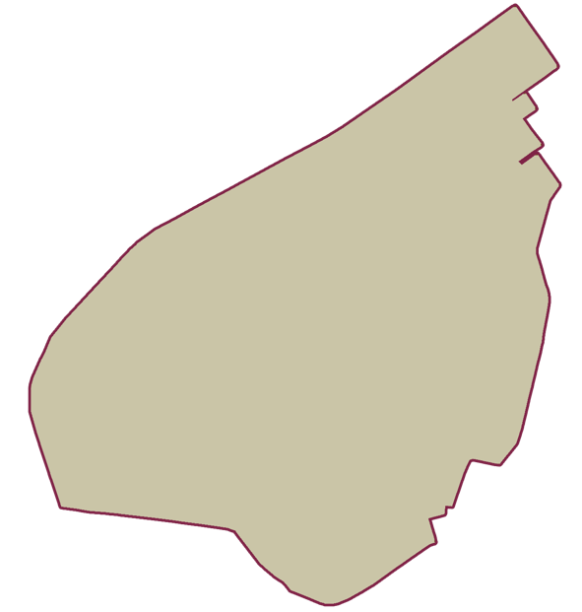
LISTA NOMINAL |  | 29,940
SECCIONES |  | 19
CASILLAS |  | 51

PARTICIPACIÓN CIUDADANA |  | 57.2445%
ABSTENCIONISMO |  | 42.7555%

